TDSheet
ХОЗКОМПЛЕКТ 660048, Красноярский край, г. Красноярск, Караульная 5Г т/ф (391)2-55-11-58 многоканальный) E-mail:hozkom@mail.ru
 | Менеджер Котов Константин доб. 144 hozkom0@mail.ru |  |  | НОВИНКИ
 | Менеджер Потехина Елена доб. 122 hoz102@inbox.ru
 | Менеджер Соловьева Ольга доб. 110 soloveva-os@hozkom.ru
 | Менеджер Курчатова Ирина доб. 146 irina@hozkom.ru
 | Менеджер Старкова Ольга доб. 104 starkova-od@hozkom.ru
 | Менеджер Котов Роман доб. 107 kotov-rn@hozkom.ru

Прайс- лист от 16.02.2026 0:00:00
 |  |  | Скидка |  | Итого сумма | 0

Фотография | Код | Наименование товаров | Цена | Цена со скидкой | Заказ кол-во | Заказ сумма | Остаток

 |  | Электроинструмент
 |  | Электроинструмент БУЛАТ
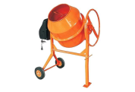 | 118074 | Бетономешалка 180л, 900Вт, 220В, чугунный венец, 30об/мин,педаль ВМ-180 /1/ (шт.) | 16936.49 | 16936.49 |  | 0
 | 118075 | Бетономешалка 205л, 950Вт, 220В, чугунный венец, 30об/мин,педаль ВМ-205 /1/ (шт.) | 17768.18 | 17768.18 |  | 0
 | 118076 | Бетономешалка 220л, 1000Вт, 220В, чугунный венец, 30об/мин,педаль ВМ-220 /1/ (шт.) | 18065.62 | 18065.62 |  | 0
 | 119145 | Бетономешалка 160л, 900Вт, 220В, чугунный венец, 30об/мин,педаль ВМ-160 /1/ (шт.) | 15993.08 | 15993.08 |  | 0
 |  | Товары для сада и огорода
 |  | Садово-парковая техника
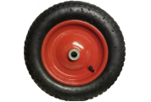 | 56950 | Колесо для тачки с камерой 14" 3,25-8, втулка 16/92мм, (D-360мм) /5/ (шт.) | 648.40 | 648.40 |  | 0
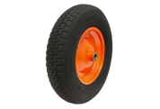 | 56951 | Колесо для тачки с камерой 14" 3,25-8, втулка 20/92мм, (D-360мм) /5/ (шт.) | 656.65 | 656.65 |  | 0
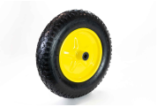 | 56952 | Колесо для тачки с камерой 14" 3,50-8, втулка 16/92мм, (D-360мм) /5/ (шт.) | 667.96 | 667.96 |  | 0
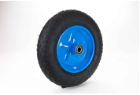 | 56953 | Колесо для тачки с камерой 14" 3,50-8, втулка 20/92мм, (D-360мм) /5/ (шт.) | 675.51 | 675.51 |  | 0
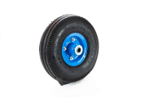 | 56954 | Колесо для тачки с камерой 10" 3,50-4, втулка 16/92мм, (D-255мм) /10/ (шт.) | 548.01 | 548.01 |  | 0
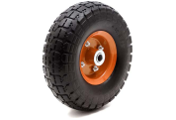 | 56955 | Колесо для тачки с камерой 10" 3,50-4, втулка 20/57мм, (D-255мм) /10/ (шт.) | 555.90 | 555.90 |  | 0
 | 56956 | Колесо для тачки с камерой 15" 4,00-8, втулка 16/104мм, (D-380мм) /5/ (шт.) | 831.37 | 831.37 |  | 0
 | 56957 | Колесо для тачки с камерой 15" 4,00-8, втулка 20/92мм, (D-380мм) /5/ (шт.) | 800.77 | 800.77 |  | 0
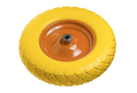 | 56960 | Колесо для тачки 14" 3,50-8, втулка 16/92мм, (D-360мм), ПЕНОПОЛИУРЕТАН/5/ (шт.) | 896.15 | 896.15 |  | 0
 | 56962 | Колесо для тачки 14" 4,00-8, втулка 16/92мм, (D-370мм), ПЕНОПОЛИУРЕТАН/5/ (шт.) | 1045.20 | 1045.20 |  | 0
 | 115454 | Колесо для тачки 15" 4,00-8, втулка 16/104мм, (D-380мм), ПЕНОПОЛИУРЕТАН/5/ (шт.) | 1036.73 | 1036.73 |  | 0
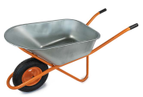 | 57461 | Тачка одноколес. строительная, TS120/1, 250кг, объем 120л, колесо 16/4,00-8 /1/ (шт.) | 2850.75 | 2850.75 |  | 0
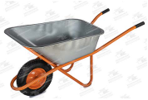 | 57485 | Тачка одноколес. строительная, TS100/1, 200кг, объем 100л, колесо 16/4,00-8 /1/ (шт.) | 2702.25 | 2702.25 |  | 0
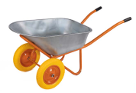 | 111227 | Тачка двухколесная. строительная, TS100/2, 250кг, объем 100л, колесо ПОЛИУРЕТАН 3,00-8 /1/ (шт.) | 3535.05 | 3535.05 |  | 0
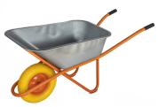 | 115460 | Тачка одноколес. строительная, TS100/1, 200кг, объем 100л, колесо ПОЛИУРЕТАН 16/4,00-8 /1/ (шт.) | 3098.89 | 3098.89 |  | 0
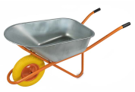 | 115461 | Тачка одноколес. строительная, TS120/1, 250кг, объем 120л, колесо ПОЛИУРЕТАН 16/4,00-8 /1/ (шт.) | 3326.64 | 3326.64 |  | 0
 |  | Режим работы
 |  | Понедельник Пятница | с 9-00 до 17-30
 |  | Суббота | выходной
 |  | Воскресенье | выходной

